IC014-流动性
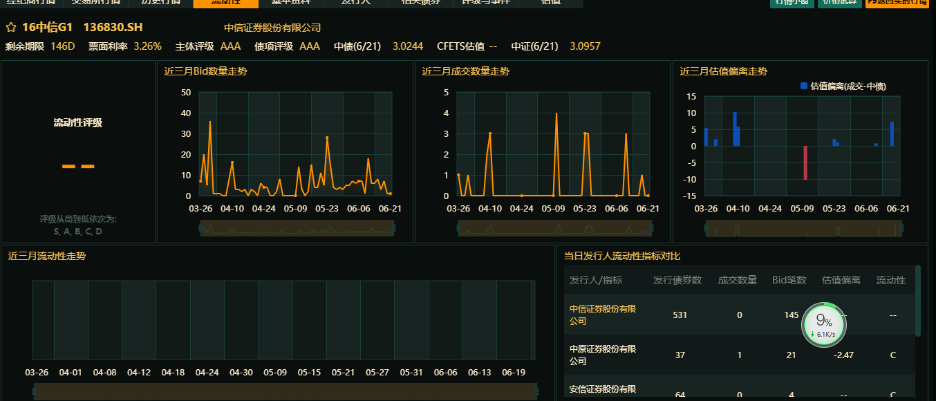
森浦债券流动性数据IC命名规则 |  | 返回目录
[Root][债券代码].[Sign][=][来源] |  | Example：
[Root] | 本币，固定CN | CN150005.IB=SSCL | 森浦银行间债券流动性数据
[债券代码] | 债券代码 | CN019505.SH=SSCL | 森浦上证债券流动性数据
[Sign1-现券流通场所] | 银行间：[.IB] 上证：[.SH] 深证：[.SZ] | CN101505.SZ=SSCL | 森浦深证债券流动性数据
[来源] | 报价方： 森浦流动性ID：SSCL

